シリアルナンバー確認方法
シリアルナンバー確認方法 |  | シリアルナンバーはAから始まり 数字15桁の番号です シリアルナンバーの掲載例→→→ | A00111 02222 03333

製品名 | 型番 | 製品写真 | シリアルナンバー掲載場所
SC 30 USB ML | 1000550 | 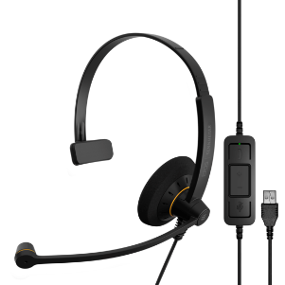
SC 60 USB ML | 1000551 | 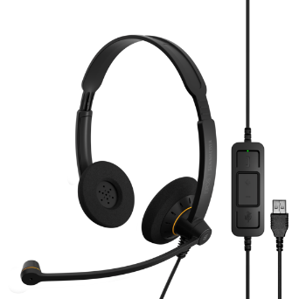 | 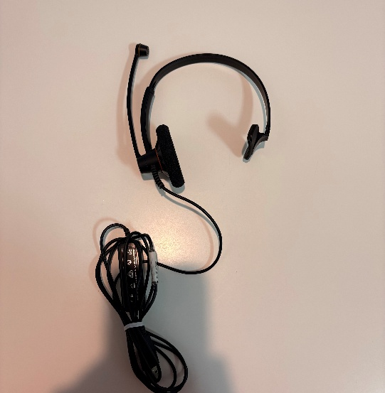 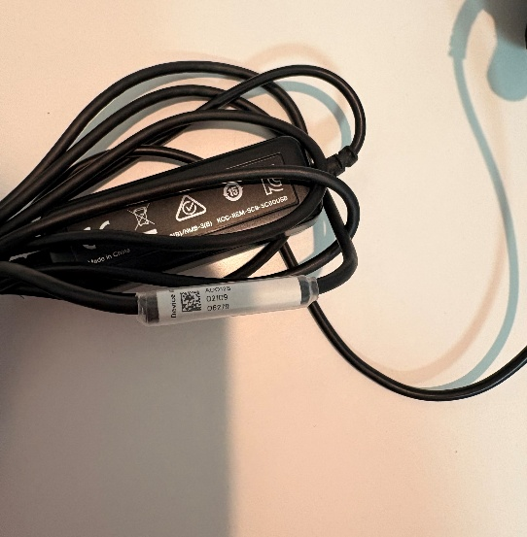
IMPACT 100 MS Mono USB-C+A | 1001419 | 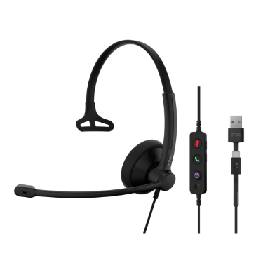 | マイクが付いている側のイヤーパットをめくる
IMPACT 100 MS Stereo USB-C+A | 1001421 | 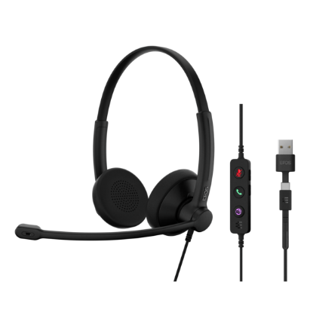 | 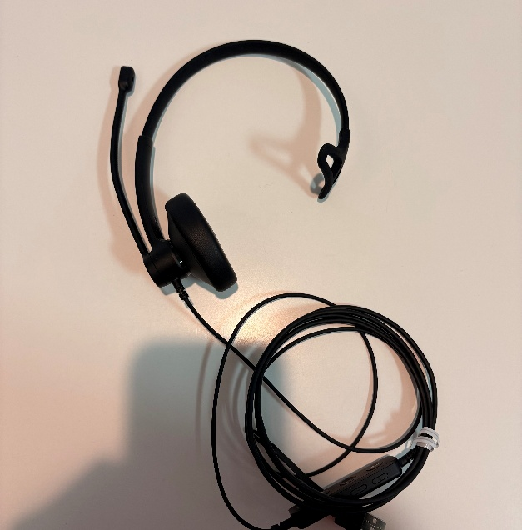
IMPACT 430 IMPACT 430T | 1001252 1001254 | 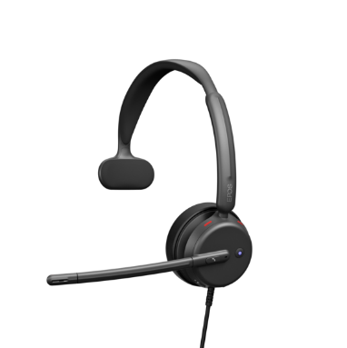 | マイクが付いている側のイヤーパットをめくる
IMPACT 460 IMPACT 460T | 1001251 1001253 | 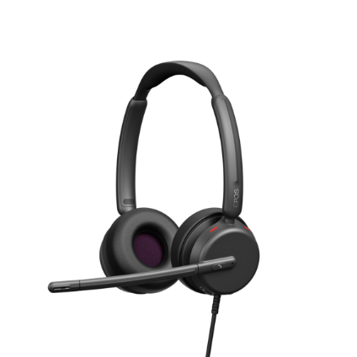 | 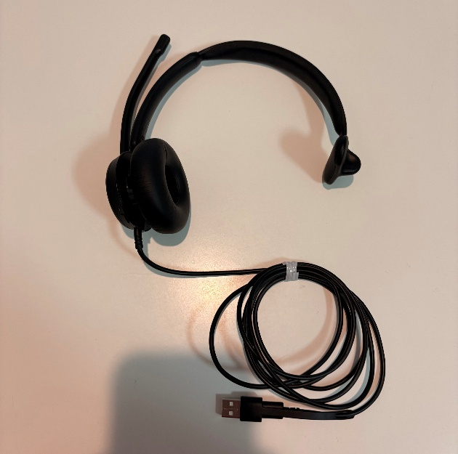
IMPACT 730 IMPACT 730T | 1001211 1001212 | 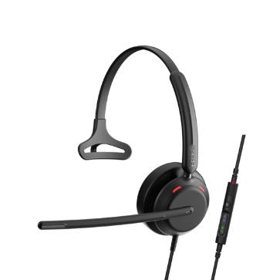 | 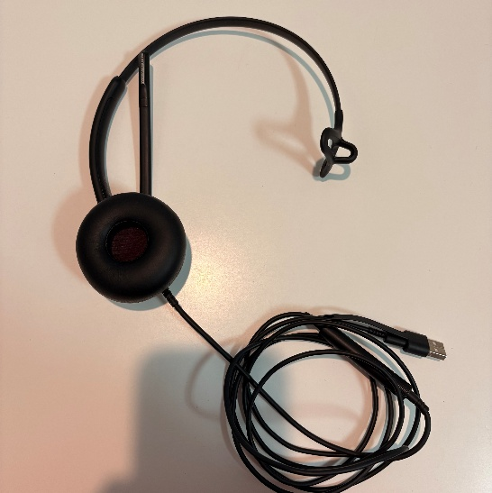 マイクが付いている側のイヤーパットをめくる
IMPACT 760 IMPACT 760T | 1001213 1001214 | 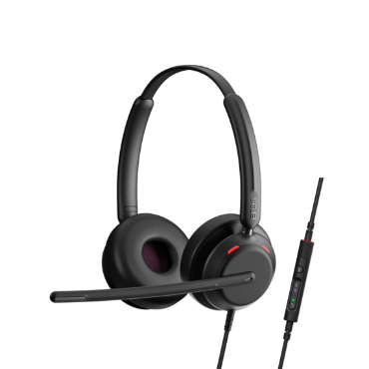 | 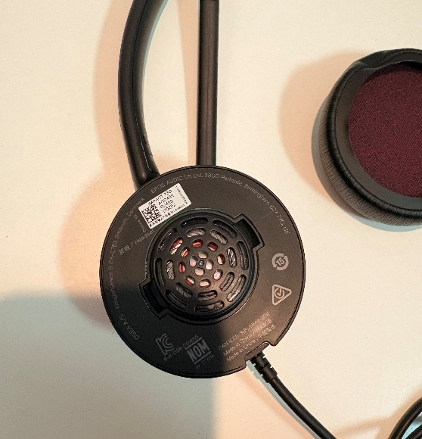
IMPACT 860 IMPACT 860 ANC IMPACT 860T IMPACT 860T ANC | 1001176 1001174 1001179 1001177 | 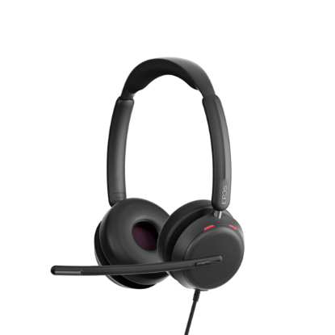 | 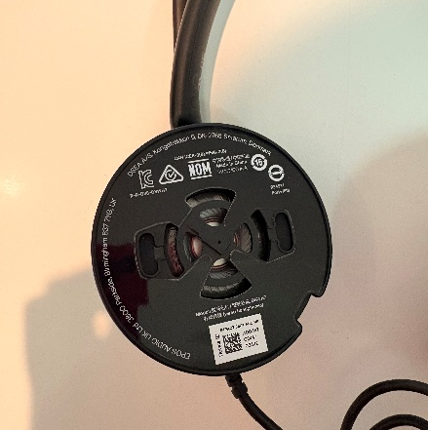 マイクが付いている側のイヤーパットをめくる
IMPACT 1030 IMPACT 1030T | 1001132 1001137 | 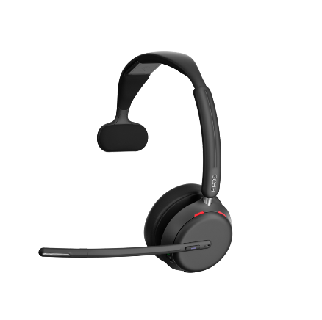 | マイクが付いている側のイヤーパットをめくる
IMPACT 1060 IMPACT 1060 ANC IMPACT 1060T IMPACT 1060T ANC IMPACT 1061 IMPACT 1061 ANC IMPACT 1061T IMPACT 1061T ANC | 1001134 1001130 1001138 1001136 1001135 1001131 1001173 1001171 | 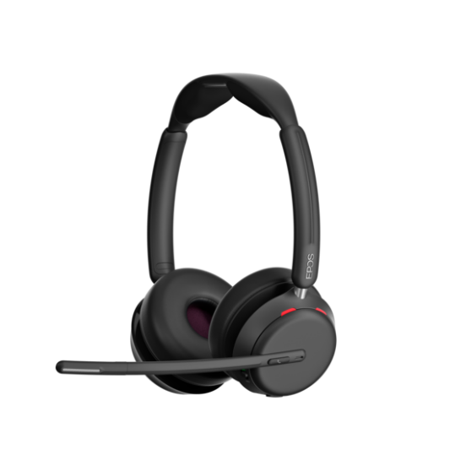 | 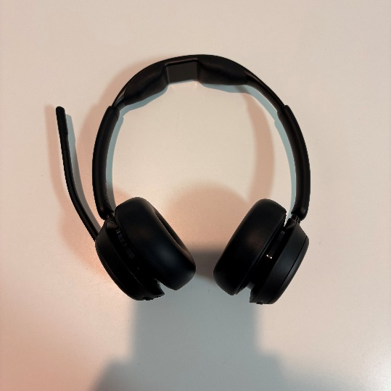
EXPAND 20 | 1000226 | 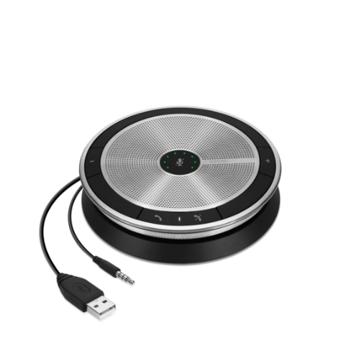 | 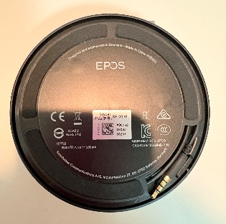 スピーカーフォンの裏側を確認
EXPAND 30 EXPAND 30 + EXPAND 30T | 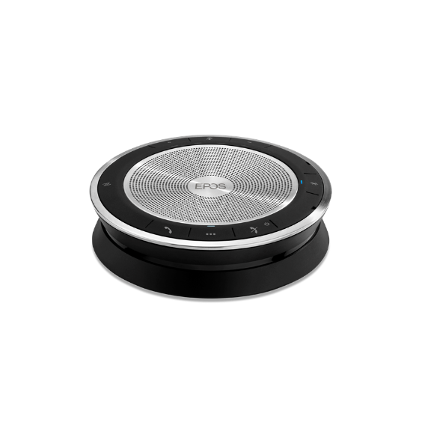 1000223 1000224 1000225 |  | 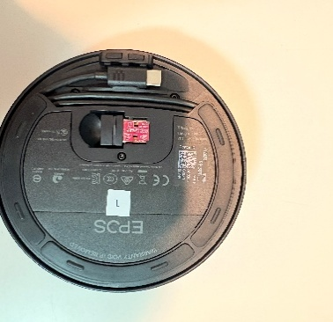 スピーカーフォンの裏側を確認
EXPAND 40 EXPAND 40 + EXPAND 40T | 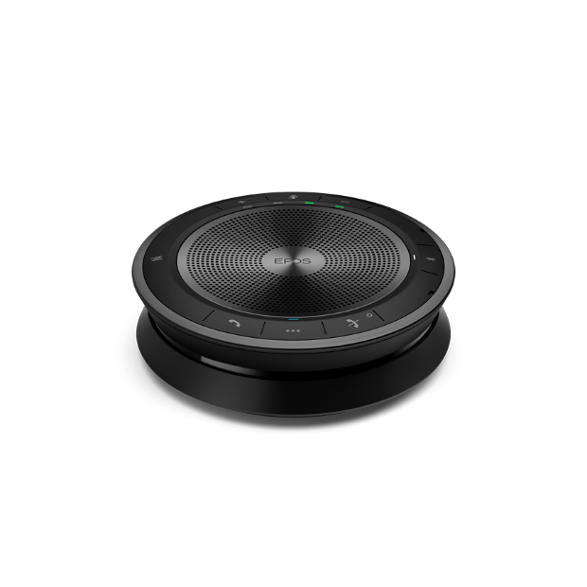 1000661 1000662 1000937 |  | 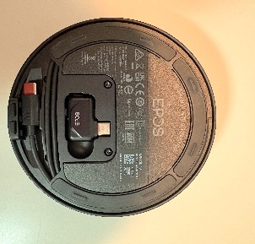 スピーカーフォンの裏側を確認
EXPAND 80 EXPAND 80T | 1000202 1000203 | 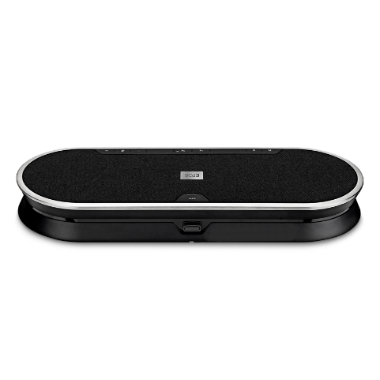 | 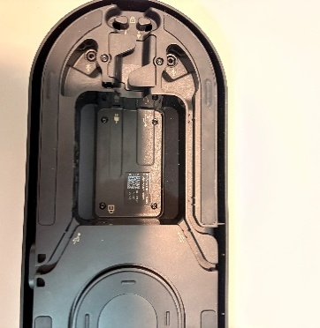 スピーカーフォンの裏側を確認
EXPAND 80 Mic | 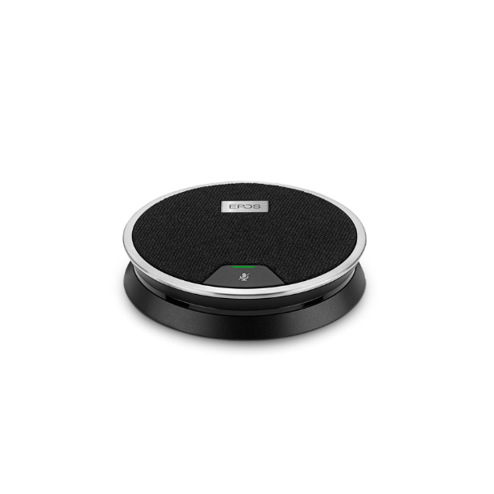 1000229 |  | 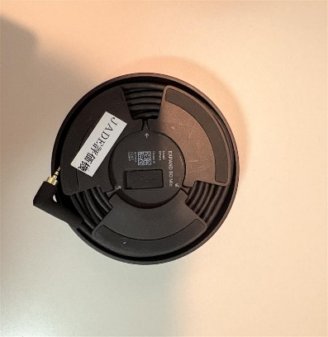 マイクの裏側を確認

